Лист1
Артикул | Штрих-код | Краiна-виробник | Склад | Назва | Зображення | Ціна грн з ПДВ | Рекомендована ціна, грн з НДС | Термін придатності в місяцях | Обозначения:
Органічна преміальна кокосова серія Dr.Goerg
VCO225 | 4260213390572 | Німеччина | 100% олія з кокосів | Органічна преміальна кокосова олія Dr. Goerg 200мл |  | 298.32 | 358.00 | 22
VCO500 | 4260213390022 | Німеччина | 100% олія з кокосів | Органічна преміальна кокосова олія Dr. Goerg 500мл | 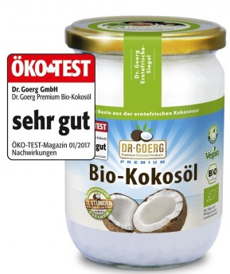 | 623.31 | 748.00
VCO1000 | 4260213390145 | Німеччина | 100% олія з кокосів | Органічна преміальна кокосова олія Dr. Goerg 1000мл | 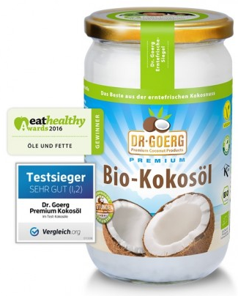 | 1,037.46 | 1,245.00
OCW1000 | 4260213391630 | Німеччина | вода з молодих кокосових горіхів 100% | Органічна преміальна кокосова вода, Dr. Goerg 1л |  | 202.49 | 243.00 | 8
OCW330 | 4260213391623 | Німеччина | вода з молодих кокосових горіхів 100% | Органічна преміальна кокосова вода, Dr. Goerg 330мл |  | 101.66 | 122.00 | 10
CSP280 | 4260213390459 | Німеччина | 100% свіжий нектар кокосового цвіту | Органічний преміальний цукор з кокосових квітів, Dr. Goerg 280гр |  | 358.32 | 430.00 | 22
CC125 | 4260213390107 | Німеччина | свіжі органічні кокосові горіхи, тростинний цукор Mascobado. | Органічні преміальні кокосові чіпси, Dr. Goerg 125гр |  | 187.49 | 225.00 | 16
COSIR250 | 4260213390909 | Німеччина | 100% урожаю-свіжого коктейльного нектару без лактози 100% контрольоване органічне вирощування на Філіппінах (сертифіковане органічне) немає добавок | Органічний преміальний кокосовий сироп,Dr.Goerg 350гр |  | 411.65 | 494.00
CP400 | 4260213390169 | Німеччина | 80% органічного кокосового молока, 20% води | Органічне преміальне кокосове молоко, Dr.Goerg 400мл |  | 135.83 | 163.00

